关系图
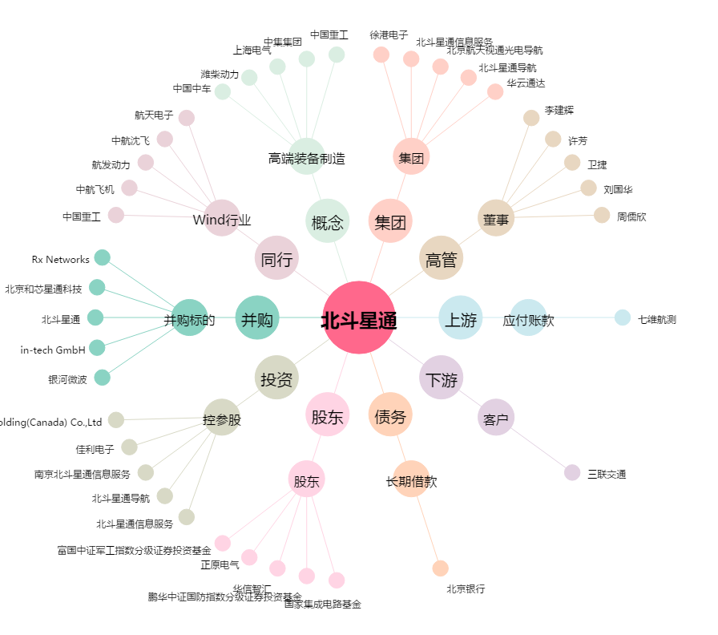
北斗星通[002151.SZ] - 关系概览图

